入力用
入力用
北海道陸上競技協会 公式ユニフォーム発注用紙

発注日 |  |  | 月 |  | 日 |  |  |  |  |  | 陸上競技協会

希望納期 |  |  | 月 |  | 日 |  | 発注担当 |  | 氏 名

予定納期 （道陸協記入欄） |  |  | 月 |  | 日 |  |  |  | 携帯番号

 |  | サイズ |  | 枚数 |  | 単価 |  | 計
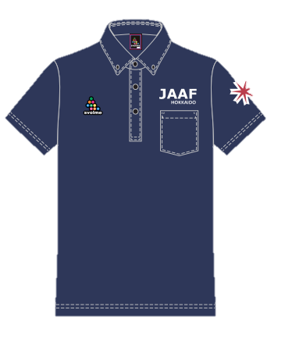
 |  | XS |  |  |  | 2,500 |  | 0

 |  | Ｓ |  |  |  | 2,500 |  | 0

 |  | Ｍ |  |  |  | 2,500 |  | 0

 |  | Ｌ |  |  |  | 2,500 |  | 0

 |  | XL |  |  |  | 2,500 |  | 0

 |  | XXL |  |  |  | 2,500 |  | 0

 |  | 発注合計金額 |  |  |  | ¥0

送り先住所 |  |  | 〒

 | 註 | 送り先は各回１カ所にてお願いします。複数への送付は受けかねます。
 |  | ポロシャツ代金の振込先は下記のみとします。ゆうちょ口座への送金はご遠慮ください。
 |  | ※振込手数料については大変恐縮ですが貴協会にてご負担ください。

 | 【振込口座】

 | 北洋銀行白石中央支店 普通 ３９３９１０７

 | 口座名義：一般財団法人北海道陸上競技協会 会長 八田盛茂

 | ※メール・ＦＡＸにて発注をお願いします。

 | Ｍａｉｌ ： h-rikkyo@cronos.ocn.ne.jp

 | ＦＡＸ ： ０１１－５９８－７４０８

 |  |  |  |  |  |  |  |  |  | 【お問い合わせ】
 |  |  |  |  |  |  |  |  |  | 一般財団法人北海道陸上競技協会
 |  |  |  |  |  |  |  |  |  | 事務局 担当 足立 亨
 |  |  |  |  |  |  |  |  |  | ＴＥＬ：０１１－５９８－７４０７

手書用
手書用
北海道陸上競技協会 公式ユニフォーム発注用紙

発注日 |  |  | 月 |  | 日 |  |  |  |  |  | 陸上競技協会

希望納期 |  |  | 月 |  | 日 |  | 発注担当 |  | 氏 名

予定納期 （道陸協記入欄） |  |  | 月 |  | 日 |  |  |  | 携帯番号

 |  | サイズ |  | 枚数 |  | 単価 |  | 計

 |  | XS |  |  |  | 2,500

 |  | Ｓ |  |  |  | 2,500

 |  | Ｍ |  |  |  | 2,500

 |  | Ｌ |  |  |  | 2,500

 |  | XL |  |  |  | 2,500

 |  | XXL |  |  |  | 2,500

 |  | 発注合計金額

送り先住所 |  |  | 〒

 | 註 | 送り先は各回１カ所にてお願いします。複数への送付は受けかねます。
 |  | ポロシャツ代金の振込先は下記のみとします。ゆうちょ口座への送金はご遠慮ください。
 |  | ※振込手数料については大変恐縮ですが貴協会にてご負担ください。

 | 【振込口座】

 | 北洋銀行白石中央支店 普通 ３９３９１０７

 | 口座名義：一般財団法人北海道陸上競技協会 会長 八田盛茂

 | ※メール・ＦＡＸにて発注をお願いします。

 | Ｍａｉｌ ： h-rikkyo@cronos.ocn.ne.jp

 | ＦＡＸ ： ０１１－５９８－７４０８

 |  |  |  |  |  |  |  |  |  | 【お問い合わせ】
 |  |  |  |  |  |  |  |  |  | 一般財団法人北海道陸上競技協会
 |  |  |  |  |  |  |  |  |  | 事務局 担当 足立 亨
 |  |  |  |  |  |  |  |  |  | ＴＥＬ：０１１－５９８－７４０７

